Sheet1
Global | 人群容量 |  | 市场容量 |  | 人群画像 | 细分领域 | 参考 |  |  |  | 未来展望
场景 | 2024 | 2026-预测 | 2026年预测值 | 2033年预测值 | 人群画像 | 细分领域 | 关键词 | 参考URL | 头部竞品 | 参考 | 未来展望 | 谷歌趋势
皮克球服饰 | 2000万 | 2500万 | 6.26亿美元 | 6.26亿美元 | 25-34为主 |  | pickleball,Padel | https://www.coherentmarketinsights.com/industry-reports/pickleball-apparel-market | Performance & Specialized： Centerline Athletics（PPA/APP/USA Pickleball 的官方合作伙伴）、JOOLA、Muev、Selkirk 和 PB5star。 运动服装巨头：耐克、阿迪达斯、斐乐和百宝力。 价值与生活方式： Amazon Essentials、Life is Good 和 ChalkTalkSPORTS。 | 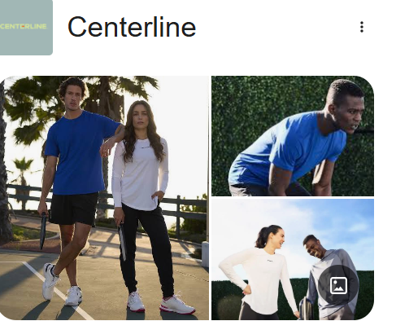 | 连续四年（2021-2024 年）增长速度最快，拥有近 2000 万参与者，并且在所有年龄段中都具有很高的参与度。 | 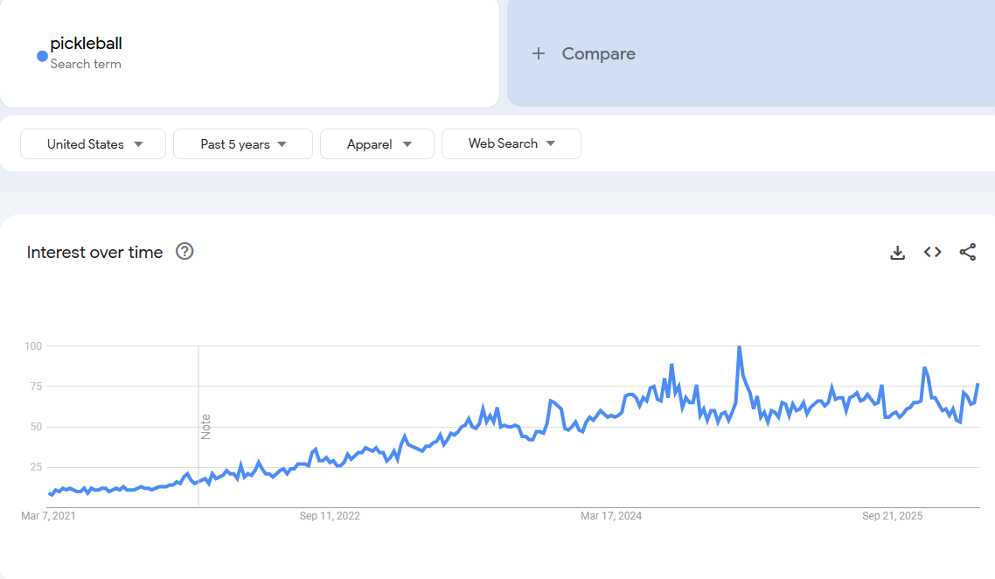
远程办公-smart casual | 3600万 | 3913万 | 3215亿美元 |  | 科技、金融和专业服务行业的远程办公比例最高 |  | work from home， Hybrid， remoted, smart casual | https://www.breeze.pm/blog/remote-work-statistics#:~:text=As%20of%20March%202025%2C%20approximately,consistent%20component%20of%20the%20workforce. | Buck Mason， lululemon等 | 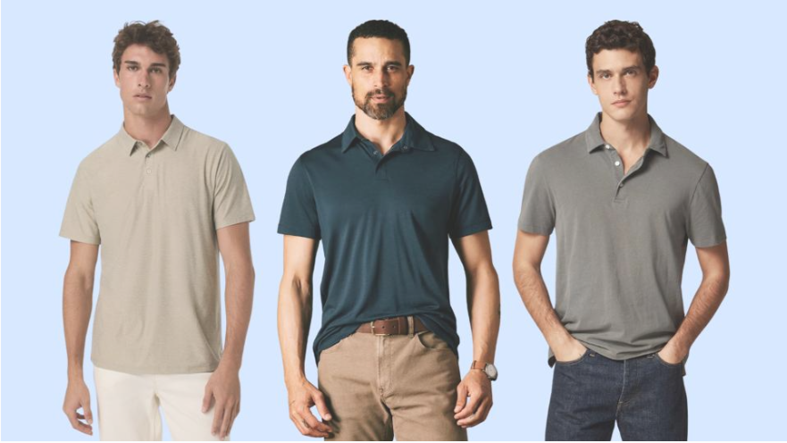 |  | 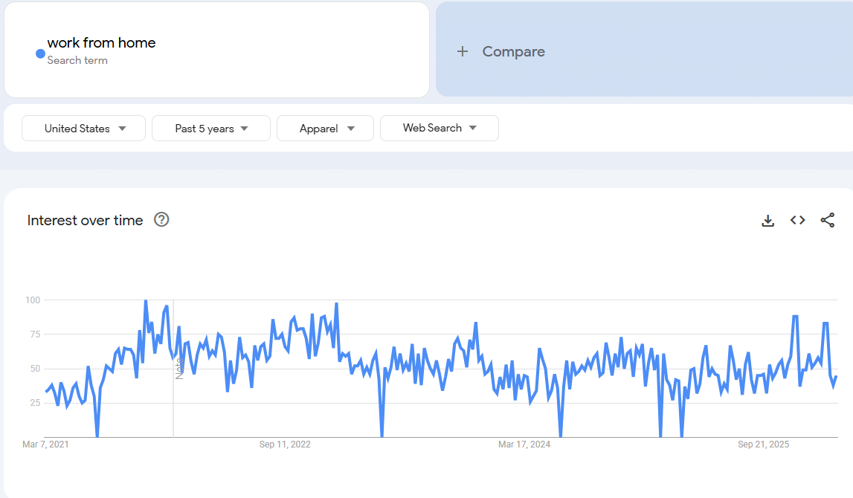
户外服装 |  |  | 184.4 亿美元 | 298.5亿美元 |  | 上衣、轻便保暖夹克、多功能连帽衫和高性能法兰绒衬衫等；下装 裤子短裤绑腿 | outdoor, Gorpcore，Agriluxury | https://www.gminsights.com/industry-analysis/outdoor-apparel-market | VF Corporation、Columbia Sportswear、Patagonia、Adidas、Under Armour、Amer Sports、Anta Sports Products Ltd.、Black Diamond Equipment、Fenix Outdoor International AG、Haglöfs、Jack Wolfskin、La Sportiva、Mammut Sports Group AG、Puma 和 Wolverine Worldwide。 |  | 采用可回收和可生物降解材料的可持续创新、智能纺织品和体温调节方面的技术进步、将户外技术元素与都市时尚相结合的混合风格，重视线下试穿 | 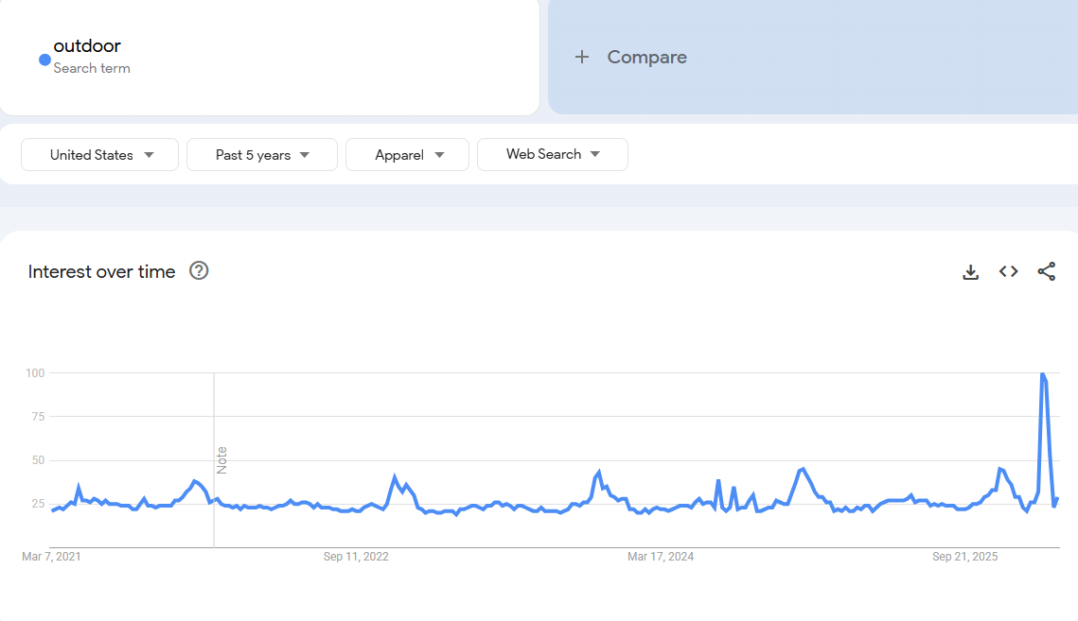
泳装 | 9100万 |  | 241亿美元 | 417亿美元 | 广泛的成人、儿童 | 连体泳衣、分体泳衣、泳裤、比基尼和其他款式 | Swimwear | https://www.gminsights.com/industry-analysis/swimwear-market | 耐克 斐乐 安德玛 阿迪达斯股份公司 彪马 | 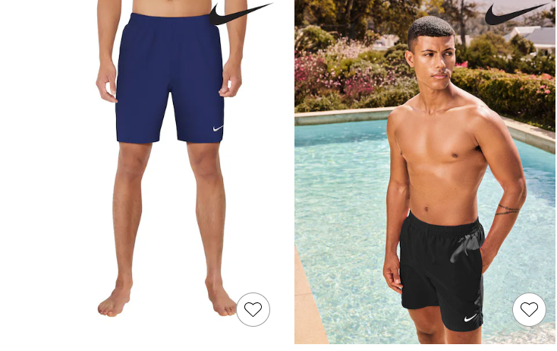 | 追求独特款式，希望找到适合自身体型的泳装，并能提供大码选择。 | 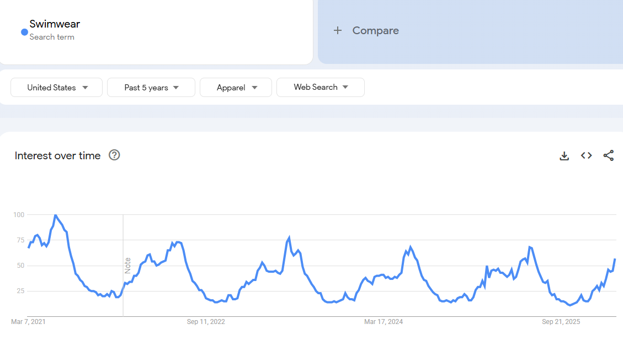
马术服装 | 2500万 |  | 19 亿美元 | 34亿美元 | 平均年龄在 40 岁以上，男性市场为主 女性上升。德州、加州、佛州； 43% 娱乐，17% 表演，17% 赛马/育种，8% 工作/牛仔竞技。 | 安全服、比赛服和日常服装。骑行上衣，包括夹克、衬衫和背心； 下装马裤/骑马裤紧身裤等。 | Equestrian | https://www.gminsights.com/industry-analysis/us-equestrian-apparel-market | Ariat International、Kerrits、Ovation Riding、Noble Outfitters、TuffRider、Asmar Equestrian、FITS Riding、Essex Classics、RJ Classics 和 Goode Rider。 | 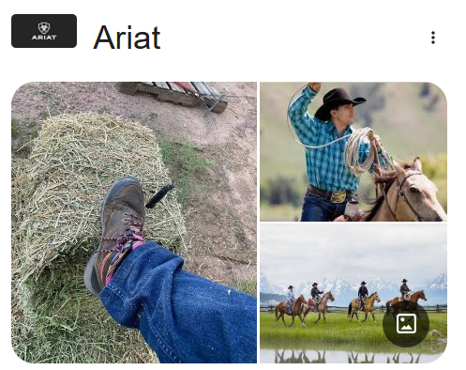 | 兼具时尚与功能性的马术服装需求 | 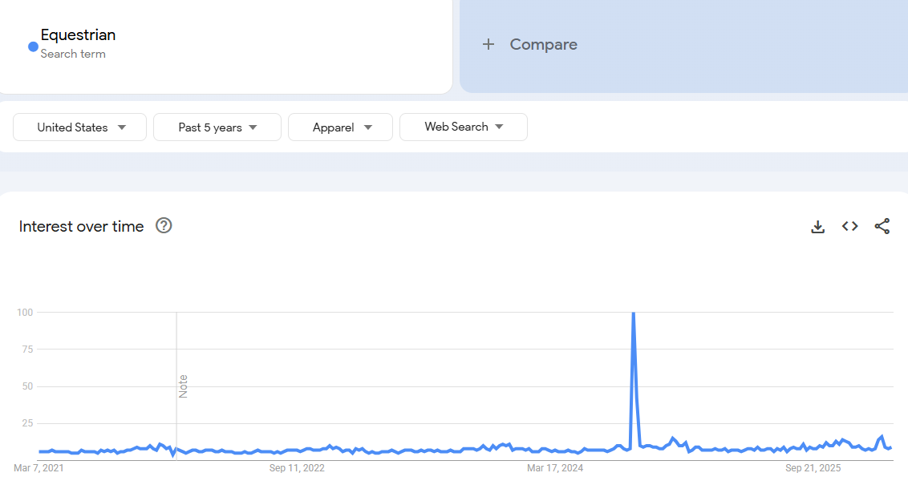
功能性服装 |  |  | 4248亿美元 | 7712亿美元 | 男装、女装和童装。2024年，女装市场占据主导地位，预计到2034年将保持这一地位。 | 运动服、运动服、防护服；防水、抗菌剂、吸湿排汗、防污 | Functional | https://www.gminsights.com/industry-analysis/functional-apparel-market | Adidas AG、ASICS Corporation、Columbia Sportswear Company、Gap Inc.、Lululemon Athletica、Nike, Inc.、Puma SE、PVH Corp.、Under Armour, Inc. 和 VF Corporation | 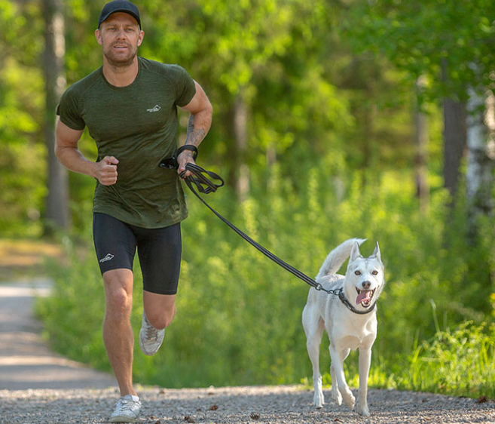 | 促进恢复和预防运动损伤的功能性服装;兼顾时尚X功能； 产品和品牌创新、可持续发展战略以及品牌合作 | 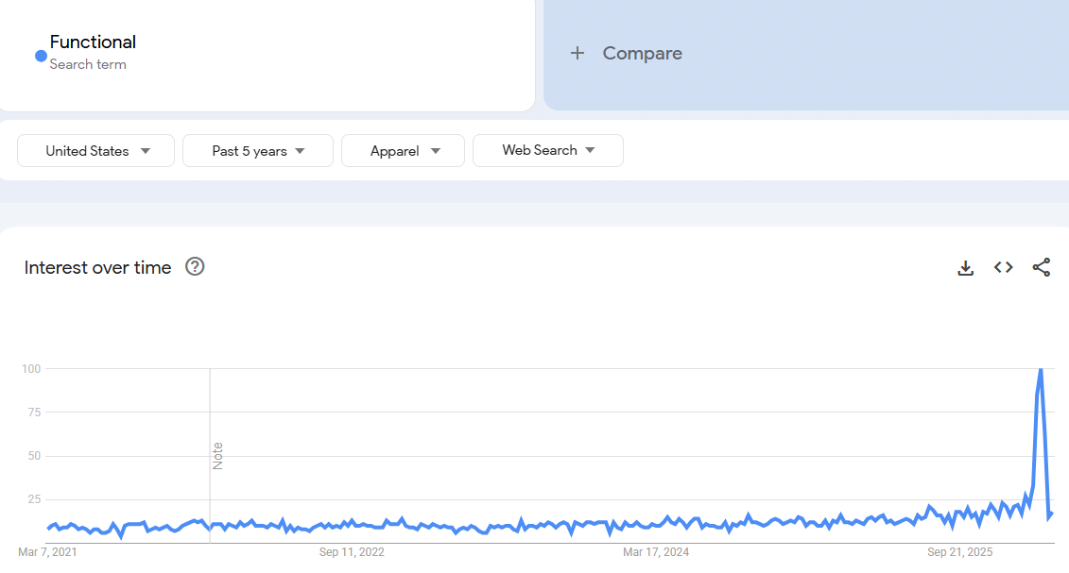
智能纺织品 |  |  | 88亿美元 | 556亿美元 | 远程病人监护和健康追踪 | 能够追踪心率、呼吸、体温和运动的智能纺织品 | advanced smart clothing, Smart Textiles with Integrated Electronics | https://www.gminsights.com/industry-analysis/smart-textiles-with-integrated-electronics-market | Hexoskin（Carré Technologies）、Myant Inc.、Sensoria Inc.、Bekaert、Nextiles Inc.、Xenoma Inc.、AiQ Smart Clothing Inc.、Gentherm Inc.、Interactive Wear AG、Intelligent Textiles Ltd.、Ohmatex A/S、Schoeller Textiles AG、Loomia Technologies、Textronics 和 Vista Medical Ltd. | 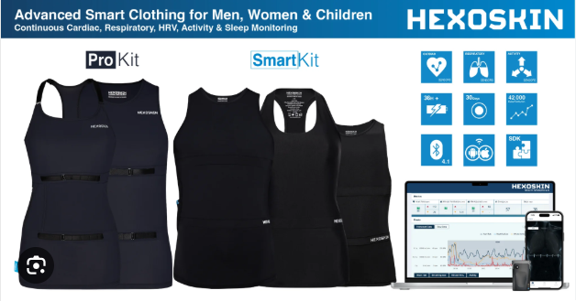 | 可穿戴健康监测、运动性能增强服装、光纤集成计算、可水洗耐用智能面料和增强型可穿戴设备 | 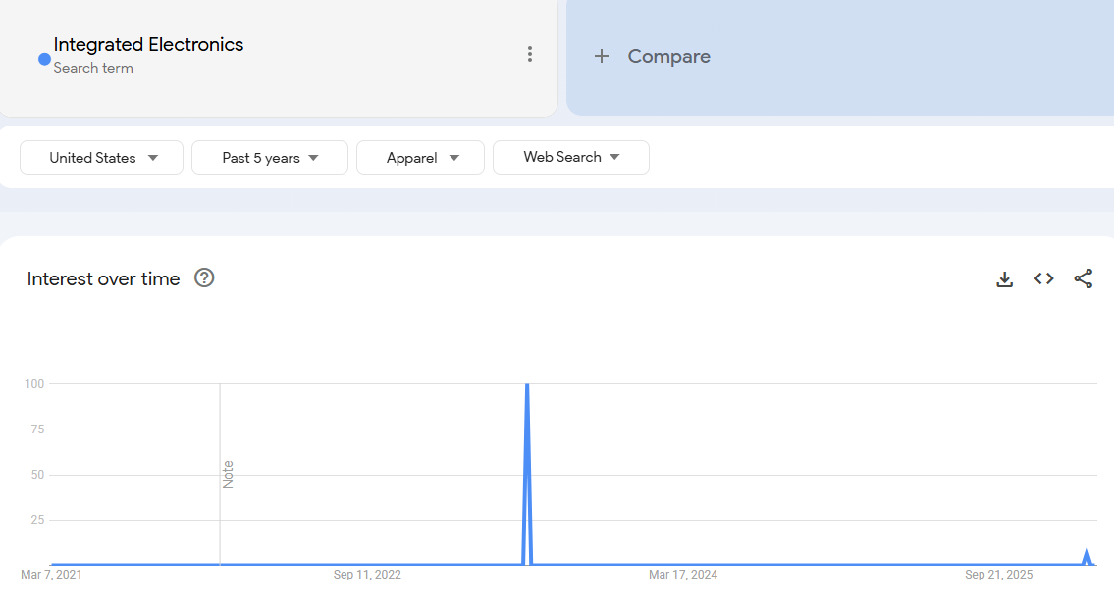 | 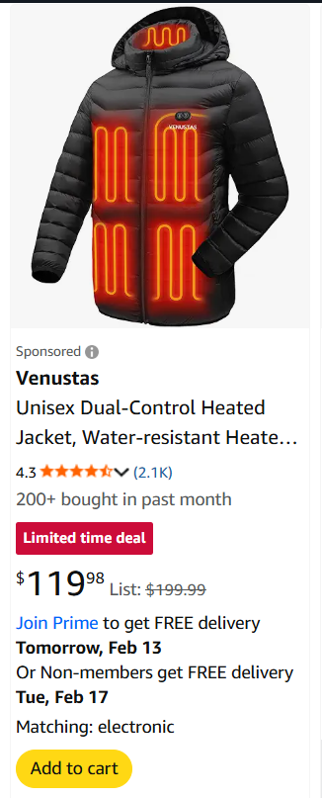
工作服 |  |  | 192亿美元 | 280.8亿美元 | 亚太、美国主导，男士工作服主导， | 建筑业\建筑业和医疗保健行业 | workwear， utility | https://www.grandviewresearch.com/industry-analysis/workwear-market | LEVI'S | 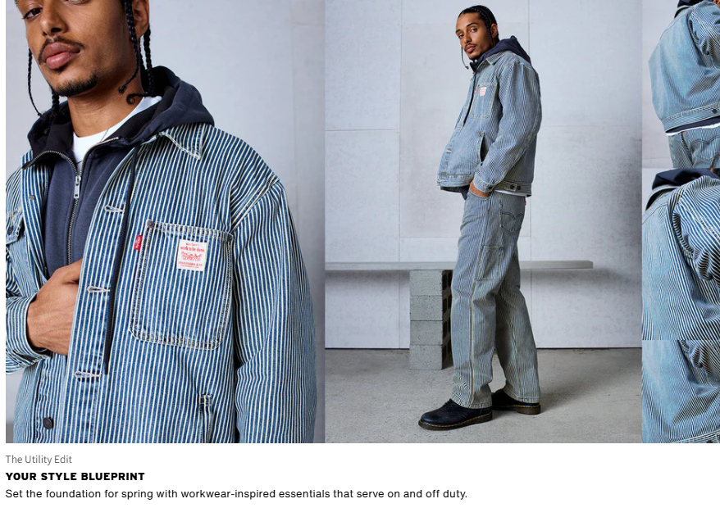 | 。轻质保暖层、防臭处理、防水涂层和符合人体工程学的缝线设计 | 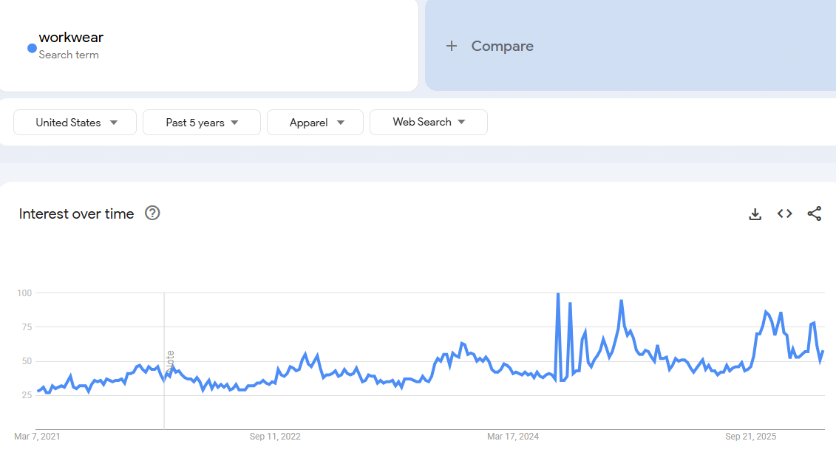
返校季 |  |  | 1723.5亿美元 | 2597.1亿美元 | 线下渠道主导， | 服装及配饰、电子、文具用品；夏末秋初重返校园，他们需要能够适应气温变化的百搭服装。这种需求促使人们购买可叠穿的衣物，例如长袖上衣、外套和舒适的鞋子。 | back to schook | https://www.grandviewresearch.com/industry-analysis/back-to-school-market-report | The ODP Corporation; Amazon.com, Inc.; Acco Brands Corporation; Staples Inc.; Apple Inc.; Faber Castell AG; Newell Brands Inc.; ITC Ltd.; Tommy Hilfiger B.V.; and Mitsubishi Pencil Co. Ltd. | 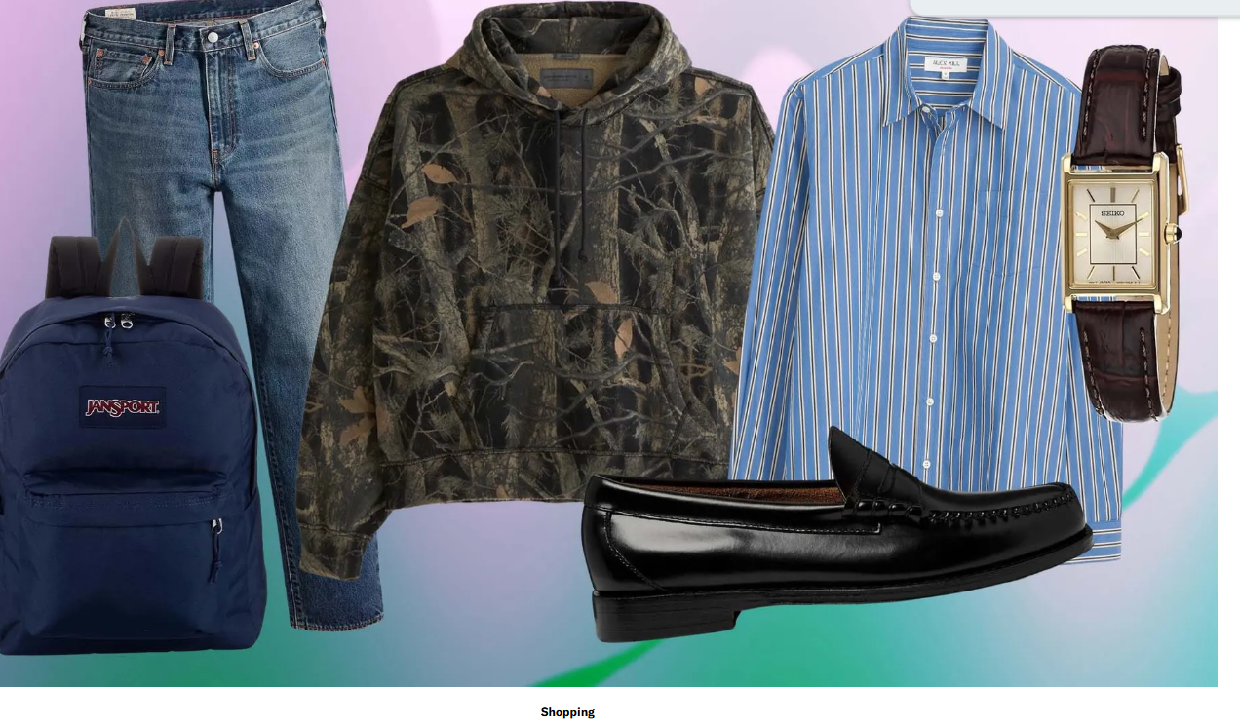 |  | 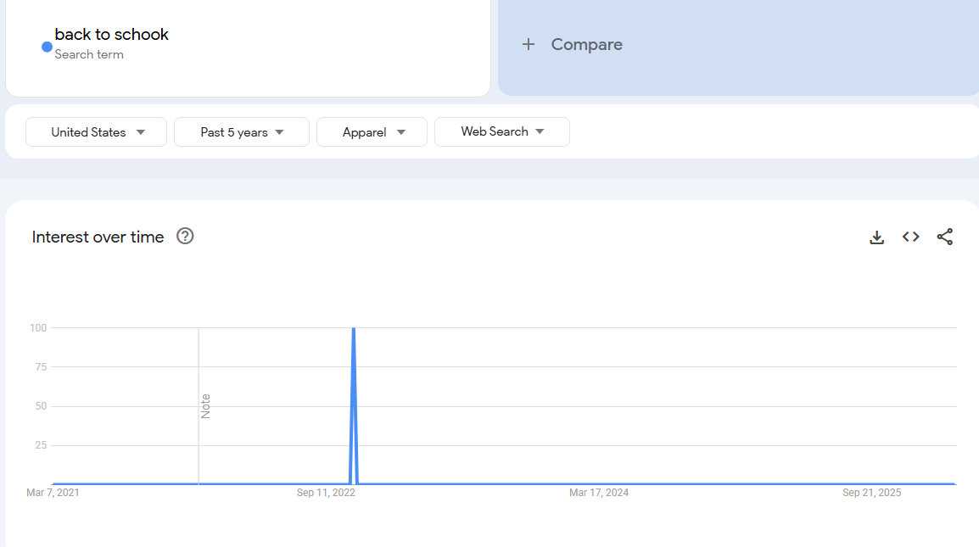
旅游(US) | 2亿 |  | 1.35万亿美元 （不仅是服装花费） | 1.49 万亿美元 | 广泛的人群，60%美国人每年会旅游 | 2025年最常见的旅行类型是探访亲友（41%），其次是海滩度假（15%）、户外探险旅行（14%）、城市短途旅行（11%）和宅度假（8%） | travel outfit | https://www.squaremouth.com/travel-advice/us-tourism-statistics |  | 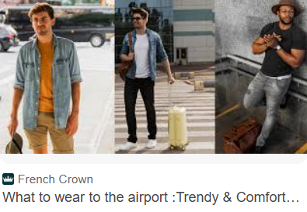 | 上升明显 | 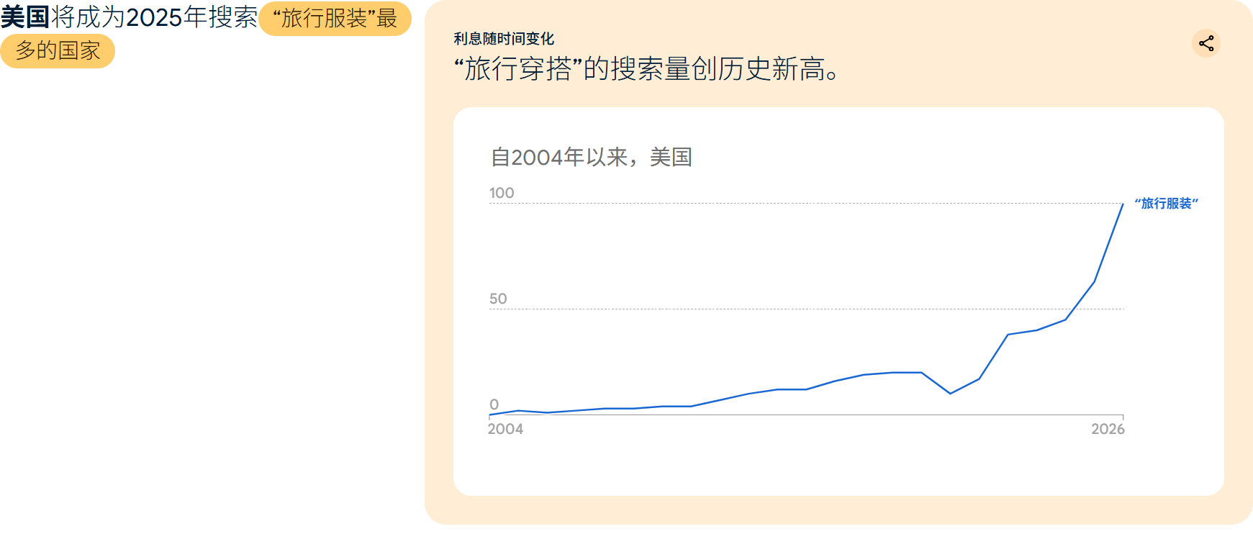
度假服饰 |  |  | 259.8亿美元 | 456.6亿美元 | 美将成为全球度假服饰市场的主要驱动力。 女性为主 | 棉、麻、人造丝和丝绸，适合热带度假，例如邮轮旅行或海滨度假。最受欢迎的度假服饰包括连体裤、连身裙、飘逸连衣裙、亚麻裤和泳装。 | Resort wear | https://www.zionmarketresearch.com/report/resort-wear-market | Johanna Ortiz、Camilla、Asta Resort、Kivari、Eres、Zimmermann、Solid & Striped、Missoni、Lemlem、Alémais、Marysia、PatBo、Farm Rio、Seafolly、Hunza G. | 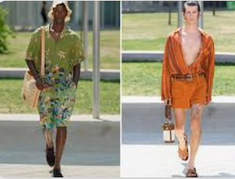 |  | 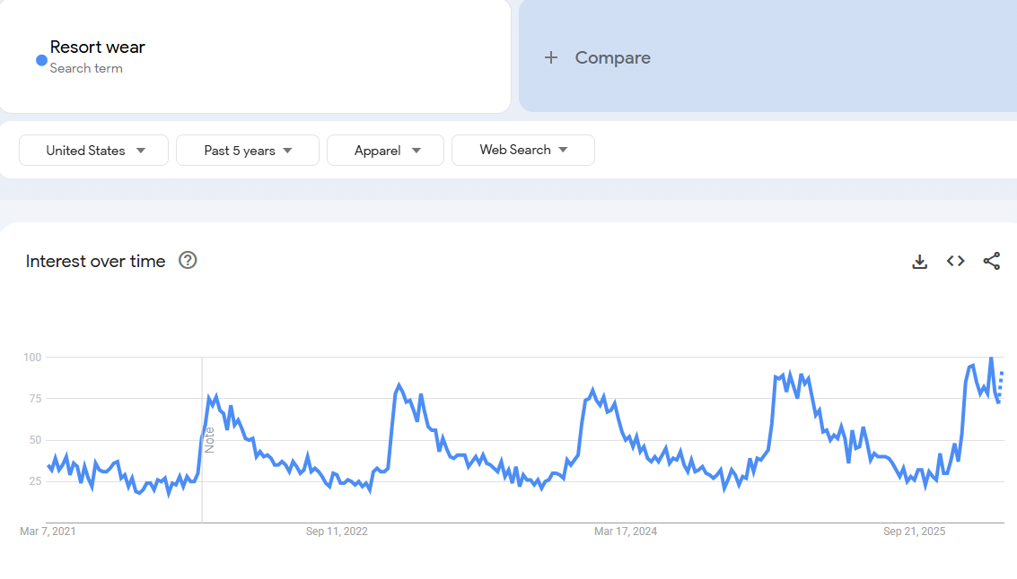
婚礼服装 | 26%美国成年人每年参加婚礼 |  | 824.2亿美元 | 1099.3亿美元 | 女性主导，男性婚服将成增速最快板块，原因包括男性时尚与仪容管理意识提升； 亚太、欧洲、北美市场为主。 | 西装、礼服、配饰；目的地婚礼、主题婚礼兴起 | wedding wear | https://www.grandviewresearch.com/industry-analysis/wedding-wear-market | 七匹狼集团（Septwolves Group）、乔治・阿玛尼（Giorgio Armani S.p.A.）、古驰（Guccio Gucci S.p.A.）、Vedant Fashions Ltd.、Kleinfeld Again、范思哲（Gianni Versace S.r.l.）、PRONOVIAS GROUP、Michael Cinco | 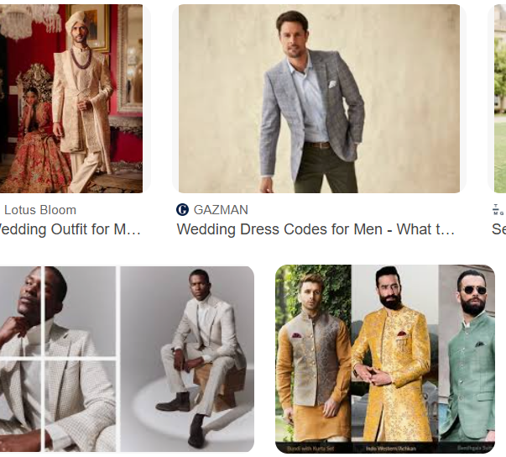 | 拥抱色彩、西装流行趋势包括双排扣外套、质感面料打造“好莱坞魅力”造型，以及米色和棕色等中性色调。、多功能性和可持续性、配饰：袖扣、口袋巾和名表越来越受欢迎 | 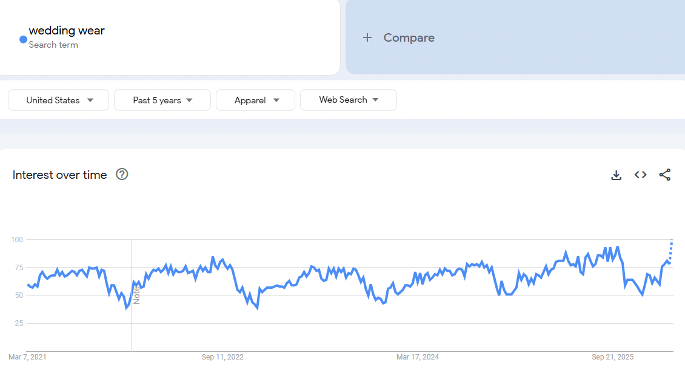
男士家居服（US） | 约 45% 的美国家庭购买了家居服 |  | 7.449 亿美元 | 14.956 亿美元 |  | 优先考虑休闲服装的舒适性和实用性。如运动裤、睡袍、睡衣套装和休闲单品。 | loung wear | https://www.industryresearch.biz/market-reports/loungewear-market-109275#:~:text=Men%20Loungewear:%20Men's%20loungewear%20accounts,USD%20732.6%20million%20by%202034. | EmbryForm Fruit of Loom Gukoo Nan Ji Ren HOdoHOME AutumnDeer Hong Xing L Brands Hanes Brands Aimer San Li Ren Uniqlo Cosmo Lady Lululemon Athletica Victoria’s Secret Triumph International ShenZhen HuiJie | 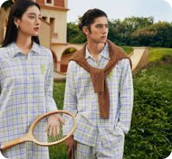 | 20% 的新款家居服系列是中性或男女通用的。 可持续家居服和跨界时尚 | 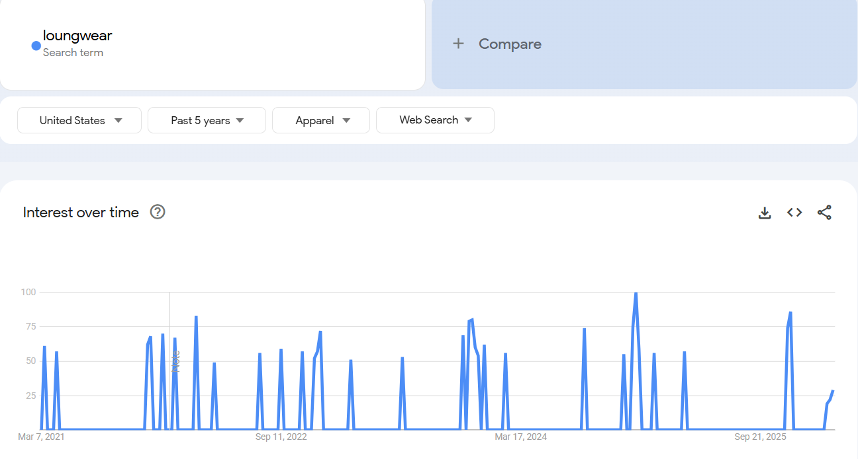
男性健身房训练服（US) | 7700 万 | 美国约有 23.6% 的男性参与日常运动、锻炼或娱乐活动 | 126亿美元 | 复合年增长率为9.6% | 男性、年轻化和多元化趋势。健身房25-34 岁的会员占比最大（27%）。 8成为城市居民。 | 紧身裤、短裤、T恤、运动文胸、连帽衫、夹克以及袜子、头带等配饰。 上衣类占57%。 | Gym Apparel | https://www.glofox.com/blog/gym-membership-statistics/#:~:text=Finally%2C%20our%20Fall%202025%20report,%25%20men%20and%2047%25%20women. https://www.grandviewresearch.com/industry-analysis/gym-apparel-market-report | Adidas AG ASICS Corp Columbia Sportswear Dick’s Sporting Goods Inc. G-III Apparel Group Ltd. Gildan Activewear Inc. Hanesbrands Inc. Nike Inc. PUMA SE VF Corporation | 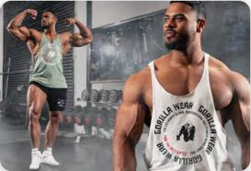 | 可持面料、兼顾了性能和时尚、女性市场上升。 | 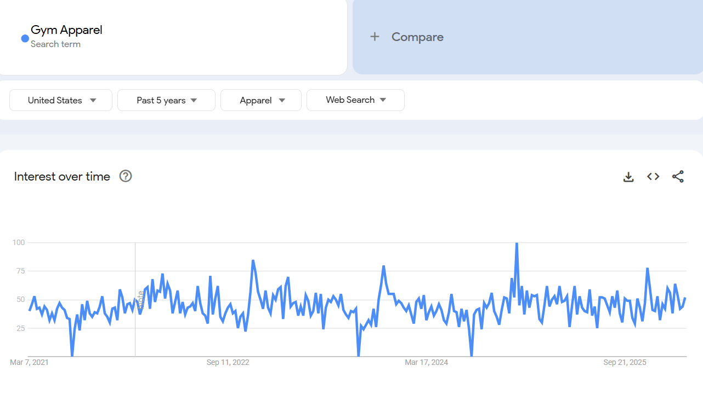
综合格斗MMA （US) | 890万 |  |  |  | 受高强度、年轻群体欢迎 | 防摩擦的运动服饰、柔术服 | MMA, MIXED MATERIAL ARTS， boxing |  |  | 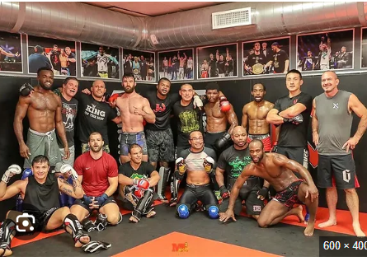 | 从运动服中细化出防摩擦类目 | 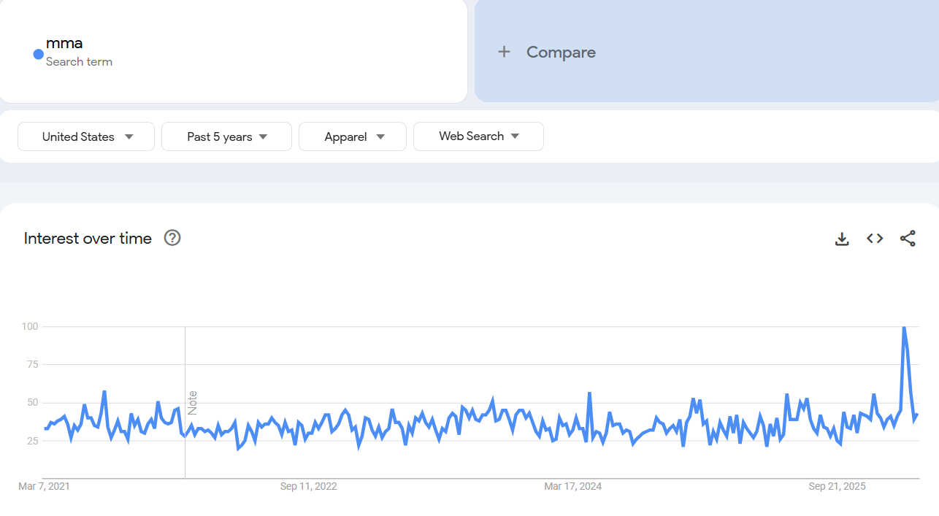
高尔夫 （US) | 4720万 |  |  |  | 70%是男性，白人多，户外高尔夫场景最受欢迎 | polo, shorts, jacket, collared shirts，vest等 | Golf | https://teachme.to/blog/record-breaking-year-for-golf-in-america-the-annual-golf-report-cm990ebqt00289eyzkgxjf468 |  | 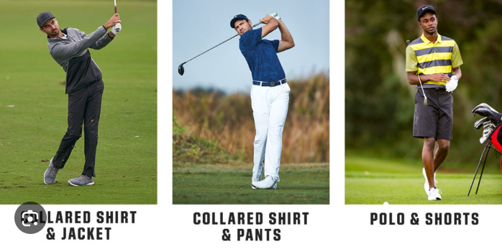 | 到2024年已经连续第七年增长 | 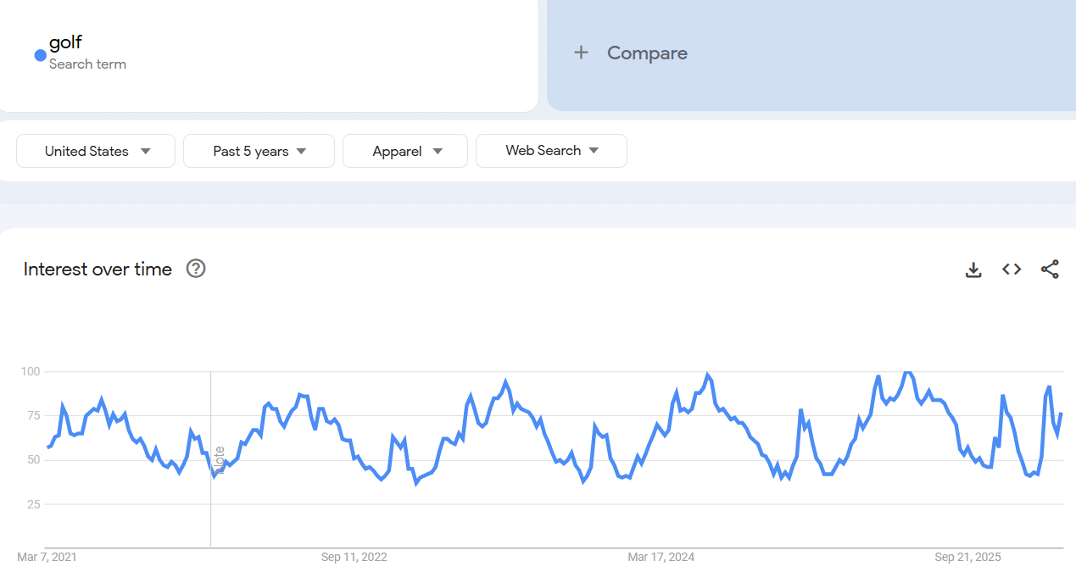

上升明显： 旅游 （ 含机场穿搭、 长途驾驶舒适穿搭、 沙滩穿搭等）， 且品类覆盖全面
需求稳定： 运动（ 从健身房到功能性， 球类运动场景服装方便拓展）、婚礼 （半正式到正式、 复古到休闲、民族风等等）、 休闲工作

890万

